Precios Históricos
Evolución de Precios (Últimos 2 Años)
 | INDITEX | BBVA | SANTANDER | TELEFONICA | AMADEUS
2024-03-26 | 58.993428306 | 13.740942038 | 10.339613262 | 7.3891805381 | 139.5985738
2024-03-27 | 91.716899704 | 22.76847535 | 16.394393472 | 11.11358768 | 223.44242443
2024-03-28 | 126.01227678 | 29.149621291 | 21.930171694 | 14.704488238 | 302.10306507
2024-03-29 | 162.05833649 | 37.099996681 | 27.042009627 | 18.70280101 | 384.63937283
2024-03-30 | 194.59002974 | 44.079482625 | 32.960943615 | 22.617708698 | 454.49045549
2024-03-31 | 227.12175583 | 51.189782318 | 38.697034846 | 26.391094674 | 541.19680515
2024-04-01 | 263.28018146 | 58.215867179 | 44.734150778 | 30.739288397 | 626.20644896
2024-04-02 | 297.81505092 | 65.024674563 | 50.615253859 | 35.216941002 | 704.66973991
2024-04-03 | 329.87610215 | 72.563491866 | 56.744985489 | 39.261144445 | 794.94370525
2024-04-04 | 363.96122223 | 79.398731772 | 61.923844362 | 43.999909485 | 887.44426636
2024-04-05 | 396.03438685 | 87.115097233 | 68.214280801 | 47.429064928 | 959.58378744
2024-04-06 | 428.10292734 | 94.574906746 | 73.832840564 | 51.332235199 | 1038.4819892
2024-04-07 | 461.58685188 | 101.88374831 | 80.577997088 | 54.973824038 | 1117.3288504
2024-04-08 | 490.7602914 | 108.65769738 | 85.664484397 | 58.04055573 | 1194.8096256
2024-04-09 | 520.31045573 | 115.69628031 | 92.206062679 | 61.999215387 | 1286.4454243
2024-04-10 | 552.18588067 | 123.80059329 | 97.824809149 | 65.938341633 | 1369.8948152
2024-04-11 | 583.16021843 | 131.70132704 | 102.93395835 | 70.695066504 | 1452.7786965
2024-04-12 | 616.7887131 | 138.41928285 | 108.14362685 | 75.010472347 | 1521.7477976
2024-04-13 | 647.97266494 | 145.99874869 | 113.45141846 | 78.498378934 | 1611.8311418
2024-04-14 | 678.14805754 | 154.09985839 | 119.20591803 | 83.425425218 | 1686.9170747
2024-04-15 | 714.07935508 | 160.26433417 | 125.01961932 | 88.035942065 | 1772.3965357
2024-04-16 | 746.62780248 | 168.19902232 | 130.17539932 | 92.326990917 | 1859.6155512
2024-04-17 | 779.76285889 | 175.16892331 | 135.66078656 | 96.213748868 | 1955.50082
2024-04-18 | 809.91336252 | 183.12540225 | 142.44614878 | 99.734029249 | 2030.0302568
2024-04-19 | 841.82459707 | 190.01479492 | 148.98267468 | 103.54792586 | 2090.8741595
2024-04-20 | 875.04644225 | 196.07088924 | 154.74446888 | 108.09230017 | 2177.3449559
2024-04-21 | 905.74445509 | 202.26885529 | 160.26727097 | 113.03459332 | 2276.7490454
2024-04-22 | 939.49585113 | 209.80732325 | 165.83928977 | 117.80621509 | 2371.6606162
2024-04-23 | 971.29457375 | 217.51510125 | 171.70740055 | 121.56179038 | 2458.3378915
2024-04-24 | 1003.7111862 | 224.29164795 | 176.59372501 | 125.00198166 | 2539.404802
2024-04-25 | 1035.507773 | 232.30252192 | 181.93929909 | 129.07242478 | 2630.8617828
2024-04-26 | 1072.2123294 | 238.47330587 | 186.43814864 | 132.1882051 | 2708.0734132
2024-04-27 | 1105.1853349 | 245.92044203 | 192.17768252 | 136.34978896 | 2796.8842753
2024-04-28 | 1136.0699131 | 252.45162907 | 198.06600008 | 140.27598767 | 2885.9280366
2024-04-29 | 1170.7150029 | 259.43016018 | 203.2760882 | 144.04296941 | 2979.4097159
2024-04-30 | 1201.2733156 | 266.96807912 | 209.72048026 | 147.24561788 | 3086.4869962
2024-05-01 | 1234.6910428 | 273.77974843 | 214.48502086 | 151.50241793 | 3174.6263239
2024-05-02 | 1263.7717026 | 280.97210399 | 219.10639594 | 155.23606751 | 3255.5546149
2024-05-03 | 1294.1153305 | 289.27713824 | 224.74106703 | 158.6511091 | 3340.3500204
2024-05-04 | 1327.5090529 | 296.31562474 | 230.86932601 | 161.21497799 | 3411.1974132
2024-05-05 | 1361.9859861 | 304.48417843 | 237.37968262 | 165.20122054 | 3490.6397081
2024-05-06 | 1395.3287226 | 311.08041295 | 242.60435207 | 170.08734634 | 3572.3654486
2024-05-07 | 1428.0974261 | 319.00425629 | 248.75156057 | 174.91797594 | 3653.1727414
2024-05-08 | 1460.4952187 | 327.65751119 | 254.22845548 | 178.68942781 | 3739.3915804
2024-05-09 | 1490.5381747 | 333.18019559 | 259.6248791 | 182.38832178 | 3817.812221
2024-05-10 | 1522.0984863 | 340.04267938 | 265.65507507 | 186.62270891 | 3911.7804663
2024-05-11 | 1554.1772088 | 348.00433709 | 271.54646879 | 190.12351619 | 3996.7821228
2024-05-12 | 1589.2914532 | 355.34190078 | 276.1006335 | 194.27441214 | 4081.7077203
2024-05-13 | 1622.9786898 | 363.13881748 | 282.48655771 | 198.65745228 | 4164.0845625
2024-05-14 | 1652.4526095 | 370.15562933 | 288.81461252 | 203.27091889 | 4250.326088
2024-05-15 | 1686.1007774 | 377.72490116 | 293.9392749 | 207.22084186 | 4341.9268741
2024-05-16 | 1718.3306129 | 385.10035937 | 299.67675702 | 211.11900498 | 4419.9898324
2024-05-17 | 1749.9767689 | 393.53458502 | 305.47317513 | 214.68001369 | 4499.7249005
2024-05-18 | 1784.2001214 | 401.23812169 | 311.12957939 | 218.26657351 | 4582.2950922
2024-05-19 | 1819.2621205 | 409.00820382 | 316.2993963 | 222.15333406 | 4656.5281248
2024-05-20 | 1854.1246807 | 416.17870225 | 321.39642228 | 226.33701682 | 4734.974062
2024-05-21 | 1885.4462457 | 423.28861727 | 326.88108984 | 230.79380913 | 4816.164295
2024-05-22 | 1917.8278209 | 430.44257072 | 333.08472725 | 234.39221966 | 4908.1594084
2024-05-23 | 1951.4903478 | 438.25813243 | 338.91088734 | 239.13856394 | 4995.2598991
2024-05-24 | 1986.441438 | 445.42134485 | 344.18851874 | 243.00300214 | 5081.8086184
2024-05-25 | 2018.4830896 | 453.15316473 | 350.15153797 | 246.99231849 | 5173.615802
2024-05-26 | 2051.1117716 | 462.31348537 | 353.9424124 | 250.61871265 | 5257.5168277
2024-05-27 | 2081.8991017 | 470.51038514 | 360.13167182 | 253.40659252 | 5345.6405465
2024-05-28 | 2112.5066884 | 477.74956631 | 364.58784355 | 257.84861522 | 5429.8147725
2024-05-29 | 2147.1317401 | 486.21053745 | 369.87037898 | 262.21703717 | 5516.9376713
2024-05-30 | 2182.8442201 | 493.38407715 | 374.69857705 | 266.07637339 | 5597.2756021
2024-05-31 | 2215.7001999 | 499.25357752 | 379.42176816 | 270.10986875 | 5662.7650648
2024-06-01 | 2250.7072657 | 505.94710847 | 385.61826423 | 274.36783836 | 5746.6908315
2024-06-02 | 2284.4305377 | 511.95047494 | 390.83764351 | 277.58656543 | 5843.0728166
2024-06-03 | 2316.1402982 | 519.16926415 | 396.54554584 | 281.32203909 | 5935.4825398
2024-06-04 | 2349.8630894 | 526.68399885 | 402.01739349 | 285.71917143 | 6028.2057197
2024-06-05 | 2385.9391625 | 535.5251487 | 407.80361799 | 289.09202672 | 6123.0947654
2024-06-06 | 2418.8675105 | 543.2866906 | 413.34971113 | 293.23880569 | 6208.8040262
2024-06-07 | 2454.9967978 | 550.61141018 | 418.07991579 | 296.56051478 | 6295.3825518
2024-06-08 | 2482.7573076 | 558.77493464 | 424.17767588 | 300.79372977 | 6375.4413367
2024-06-09 | 2517.4011126 | 564.5060264 | 429.38142193 | 304.77590903 | 6457.9127538
2024-06-10 | 2550.5752067 | 572.19451804 | 433.94747279 | 307.96834312 | 6547.838923
2024-06-11 | 2582.977192 | 580.3112102 | 439.1906037 | 312.5507128 | 6642.4699985
2024-06-12 | 2616.1607136 | 586.6283412 | 445.59105957 | 316.18341701 | 6726.3544283
2024-06-13 | 2645.1855757 | 595.04334444 | 451.60119262 | 319.7782908 | 6807.7529142
2024-06-14 | 2677.746232 | 602.81414156 | 456.89200134 | 323.87857539 | 6892.7571379
2024-06-15 | 2711.4604571 | 609.98191123 | 462.18244671 | 328.45289407 | 6982.5667919
2024-06-16 | 2747.4162452 | 617.98813672 | 467.48946568 | 331.94498316 | 7056.0159533
2024-06-17 | 2779.3797048 | 627.30469101 | 474.23551447 | 335.97582308 | 7122.6465057
2024-06-18 | 2810.7627176 | 634.95018401 | 479.96467574 | 340.19023133 | 7203.2422109
2024-06-19 | 2842.7592035 | 642.64876048 | 485.72270073 | 344.53678414 | 7278.4765115
2024-06-20 | 2877.5900077 | 649.78127176 | 491.84087081 | 348.62500492 | 7359.4113899
2024-06-21 | 2911.2475099 | 656.60139627 | 497.4841443 | 352.441491 | 7443.2291474
2024-06-22 | 2943.1879895 | 664.76566492 | 502.82871901 | 356.02769589 | 7524.6031601
2024-06-23 | 2977.2145244 | 671.58079786 | 508.2109091 | 360.07076783 | 7621.2229004
2024-06-24 | 3010.4086795 | 679.13805085 | 513.66794835 | 363.53469832 | 7708.8368585
2024-06-25 | 3045.3459695 | 686.25592489 | 519.14561501 | 366.07402308 | 7796.2406534
2024-06-26 | 3076.9418633 | 694.13910875 | 525.08219273 | 370.29230298 | 7886.2183105
2024-06-27 | 3109.286539 | 701.90603844 | 530.61336026 | 374.7442704 | 7962.1076456
2024-06-28 | 3141.5023227 | 710.23607039 | 536.55294431 | 377.56280418 | 8055.4205399
2024-06-29 | 3171.5752928 | 717.32805727 | 542.00451436 | 381.05793883 | 8139.8144256
2024-06-30 | 3205.1675333 | 724.61215733 | 547.55169548 | 385.36751596 | 8230.1782705
2024-07-01 | 3238.6896439 | 731.32914635 | 551.85277507 | 390.3962637 | 8306.6034127
2024-07-02 | 3271.6998708 | 738.47371174 | 557.90257167 | 394.40666055 | 8379.1733425
2024-07-03 | 3304.2306965 | 746.27555214 | 563.61046476 | 398.04265908 | 8470.7164598
2024-07-04 | 3334.399955 | 754.38114303 | 569.70927082 | 401.95121086 | 8558.727736
2024-07-05 | 3366.5586644 | 761.14341077 | 573.47151759 | 406.63864907 | 8636.5113236
2024-07-06 | 3398.8732354 | 769.33909551 | 580.22454242 | 410.31566698 | 8714.5540189
2024-07-07 | 3430.2686808 | 777.9236058 | 585.64078864 | 413.91607098 | 8808.5574972
2024-07-08 | 3462.9461094 | 785.75435372 | 591.80569833 | 417.67469922 | 8884.042202
2024-07-09 | 3496.7542111 | 794.75579037 | 596.68175477 | 421.19803491 | 8982.1835857
2024-07-10 | 3533.5265829 | 801.63675901 | 602.54941912 | 425.25937007 | 9059.9786198
2024-07-11 | 3566.8757385 | 808.14103525 | 607.41736978 | 430.0717093 | 9150.0857552
2024-07-12 | 3600.3908393 | 814.21805905 | 612.5431084 | 434.23324894 | 9232.4568074
2024-07-13 | 3633.2419475 | 822.9148945 | 619.19152722 | 438.10707218 | 9322.2823068
2024-07-14 | 3662.4044051 | 830.93838702 | 624.57711778 | 441.96116655 | 9402.9293948
2024-07-15 | 3695.3513773 | 838.39391929 | 630.2075775 | 445.17957115 | 9486.6270516
2024-07-16 | 3728.4718377 | 846.11789419 | 636.22961814 | 449.62112603 | 9571.954405
2024-07-17 | 3766.398322 | 852.71750295 | 642.02702727 | 453.58220744 | 9648.9369053
2024-07-18 | 3799.0136 | 862.17410453 | 647.61727861 | 457.49196748 | 9739.8635001
2024-07-19 | 3832.6166947 | 869.77748148 | 653.33625521 | 463.08852126 | 9820.7577916
2024-07-20 | 3865.5472712 | 877.36499731 | 660.27830457 | 467.23789772 | 9903.9289922
2024-07-21 | 3896.2099151 | 885.44561061 | 665.74373329 | 470.86200219 | 9980.9741972
2024-07-22 | 3931.4955607 | 893.330418 | 671.36439272 | 474.64882339 | 10045.475528
2024-07-23 | 3965.9994268 | 901.00952522 | 677.49478535 | 479.22304625 | 10128.947306
2024-07-24 | 4000.5814907 | 907.87714565 | 683.65810091 | 483.27968145 | 10233.248229
2024-07-25 | 4031.7627158 | 915.75432034 | 689.8703191 | 486.56054246 | 10324.525064
2024-07-26 | 4067.5683044 | 924.75993994 | 695.75355723 | 491.02015693 | 10409.370981
2024-07-27 | 4097.7646023 | 933.33627597 | 700.56775428 | 494.68608489 | 10492.267854
2024-07-28 | 4131.9383165 | 942.11082527 | 707.0478132 | 499.62273378 | 10577.447581
2024-07-29 | 4169.3192277 | 949.20185273 | 711.86000597 | 504.16275781 | 10666.824534
2024-07-30 | 4200.3381551 | 955.91016888 | 717.54158724 | 507.93909686 | 10742.378031
2024-07-31 | 4232.2055596 | 963.30953934 | 722.58902173 | 512.57960504 | 10836.292605
2024-08-01 | 4265.4048623 | 970.85411927 | 728.05053873 | 516.6135328 | 10927.015656
2024-08-02 | 4297.397911 | 979.22947249 | 733.74779617 | 521.03991964 | 11017.761141
2024-08-03 | 4327.2965842 | 985.37550078 | 739.4406105 | 525.28228604 | 11106.268947
2024-08-04 | 4360.4337101 | 994.09914104 | 745.19376295 | 528.85910772 | 11191.42588
2024-08-05 | 4391.3091027 | 1001.4727347 | 751.66198972 | 532.5373328 | 11281.80877
2024-08-06 | 4425.2562875 | 1008.6312299 | 757.4341103 | 537.05231321 | 11371.543283
2024-08-07 | 4456.4174391 | 1015.3215464 | 762.78761632 | 540.88492554 | 11453.710958
2024-08-08 | 4492.5173079 | 1021.497661 | 768.86606862 | 544.68310131 | 11534.122144
2024-08-09 | 4523.9508013 | 1029.6561975 | 775.07975091 | 548.20554002 | 11619.936994
2024-08-10 | 4556.3066783 | 1037.2148519 | 779.84318622 | 552.41733955 | 11717.329155
2024-08-11 | 4590.9337127 | 1043.6828831 | 785.70162626 | 557.44860201 | 11792.416299
2024-08-12 | 4621.4719841 | 1050.1468201 | 791.62232991 | 560.91483556 | 11865.676096
2024-08-13 | 4654.9269039 | 1057.3781924 | 796.94379181 | 564.92694529 | 11951.994183
2024-08-14 | 4690.5411894 | 1066.2134096 | 803.26921589 | 569.63305556 | 12037.401285
2024-08-15 | 4720.326223 | 1073.5057365 | 808.67918254 | 573.59323487 | 12123.788018
2024-08-16 | 4753.6954907 | 1079.8032221 | 814.25452841 | 577.81942077 | 12210.739644
2024-08-17 | 4787.2152563 | 1087.1066277 | 819.65068532 | 581.288224 | 12293.954026
2024-08-18 | 4821.778902 | 1094.3884488 | 825.16003275 | 585.50237755 | 12390.872933
2024-08-19 | 4852.3050006 | 1099.7309395 | 830.0022677 | 589.40880542 | 12463.065701
2024-08-20 | 4882.6640874 | 1107.1875036 | 834.63823717 | 593.90167042 | 12541.437725
2024-08-21 | 4916.7079705 | 1114.502756 | 841.0949402 | 598.49536344 | 12625.611687
2024-08-22 | 4950.3019399 | 1122.5597211 | 846.0867634 | 603.79014526 | 12697.466177
2024-08-23 | 4983.8029256 | 1131.538886 | 850.99192799 | 608.07996185 | 12781.059341
2024-08-24 | 5017.495822 | 1139.940138 | 855.19989392 | 612.24286001 | 12879.351103
2024-08-25 | 5049.1357725 | 1147.225027 | 860.31651687 | 616.34005216 | 12964.518195
2024-08-26 | 5082.6002799 | 1153.8398063 | 865.02266299 | 620.16346901 | 13051.363802
2024-08-27 | 5116.1864249 | 1163.3984942 | 871.50787209 | 624.33271093 | 13126.282484
2024-08-28 | 5147.757722 | 1170.9458689 | 877.61376234 | 628.18501023 | 13206.351592
2024-08-29 | 5184.4892711 | 1178.4570123 | 882.70087214 | 632.26924072 | 13288.350021
2024-08-30 | 5218.4369369 | 1185.9377123 | 889.55233362 | 636.92803948 | 13370.808301
2024-08-31 | 5249.0543299 | 1193.5961801 | 895.64139291 | 640.4247682 | 13466.061451
2024-09-01 | 5283.3674371 | 1200.9806918 | 900.94649408 | 644.99470748 | 13555.522979
2024-09-02 | 5314.4180738 | 1208.0217621 | 904.94685065 | 649.65326502 | 13631.631316
2024-09-03 | 5348.992243 | 1215.084275 | 911.8214162 | 653.59423075 | 13718.603354
2024-09-04 | 5384.3094341 | 1222.5580724 | 916.48767272 | 656.5333033 | 13807.589128
2024-09-05 | 5415.6680695 | 1229.6233326 | 921.00043347 | 660.22939231 | 13901.71032
2024-09-06 | 5450.5948218 | 1236.5530559 | 927.11397573 | 664.87788958 | 13999.354646
2024-09-07 | 5484.4203836 | 1244.1382001 | 934.07782717 | 668.86645555 | 14076.233892
2024-09-08 | 5519.0645039 | 1251.4342183 | 940.40839086 | 672.36680444 | 14154.747032
2024-09-09 | 5555.8580899 | 1260.1374127 | 946.24673633 | 676.11441697 | 14229.686409
2024-09-10 | 5588.3673137 | 1265.5166369 | 952.10358894 | 680.53472699 | 14312.81425
2024-09-11 | 5619.8598413 | 1273.8898424 | 958.11563827 | 684.80809377 | 14401.545117
2024-09-12 | 5651.0808125 | 1282.3867105 | 964.07099543 | 688.68862772 | 14494.443794
2024-09-13 | 5682.4491919 | 1288.2279983 | 969.73971028 | 692.50521552 | 14578.836185
2024-09-14 | 5715.2949885 | 1295.4538483 | 975.30223094 | 696.30933644 | 14661.277405
2024-09-15 | 5748.9772924 | 1302.6566956 | 980.76467507 | 699.84813135 | 14747.491469
2024-09-16 | 5782.530674 | 1309.0306862 | 985.81229631 | 704.65581919 | 14825.810326
2024-09-17 | 5817.1850405 | 1315.9084329 | 991.14389127 | 708.49465896 | 14927.526636
2024-09-18 | 5850.2110443 | 1322.5199722 | 995.62811718 | 713.10323822 | 14999.665347
2024-09-19 | 5886.1181125 | 1331.4217885 | 1001.0691134 | 717.86389625 | 15086.143272
2024-09-20 | 5918.5887988 | 1339.6703313 | 1005.9759587 | 722.3630517 | 15187.332122
2024-09-21 | 5957.0291372 | 1348.1875753 | 1010.8138051 | 726.14724154 | 15272.386521
2024-09-22 | 5991.2804718 | 1356.264913 | 1016.4217416 | 730.34910658 | 15355.866208
2024-09-23 | 6022.5661567 | 1362.8616716 | 1022.756943 | 734.33700878 | 15438.006645
2024-09-24 | 6053.4243717 | 1369.9420554 | 1028.807933 | 737.88515785 | 15521.563511
2024-09-25 | 6087.3893166 | 1377.833555 | 1033.3656326 | 742.04733749 | 15617.546299
2024-09-26 | 6119.942391 | 1384.3558528 | 1038.2718557 | 745.4578176 | 15684.851404
2024-09-27 | 6154.370392 | 1392.4262515 | 1044.3363184 | 750.05165729 | 15782.118874
2024-09-28 | 6188.3168672 | 1399.7339912 | 1049.246826 | 753.81934864 | 15855.727216
2024-09-29 | 6221.1712094 | 1406.9341345 | 1054.6120461 | 757.91992847 | 15938.593998
2024-09-30 | 6252.477622 | 1415.0029025 | 1060.4420774 | 762.06157241 | 16020.160042
2024-10-01 | 6282.4479275 | 1422.8583132 | 1065.3610707 | 765.93211992 | 16109.868469
2024-10-02 | 6314.5548976 | 1430.0695402 | 1070.924296 | 770.22546682 | 16182.083474
2024-10-03 | 6349.2676952 | 1438.4970041 | 1075.6238807 | 773.98801499 | 16270.780855
2024-10-04 | 6382.6958827 | 1445.1321534 | 1080.7630601 | 778.42366364 | 16371.975332
2024-10-05 | 6413.2044051 | 1453.1249019 | 1086.4549293 | 781.7506738 | 16446.06994
2024-10-06 | 6446.550767 | 1461.0993829 | 1090.999133 | 785.81386359 | 16532.587589
2024-10-07 | 6480.3214018 | 1468.3517457 | 1096.7634179 | 790.78332809 | 16612.291732
2024-10-08 | 6511.5536869 | 1476.1126522 | 1102.2516352 | 794.28316243 | 16700.69883
2024-10-09 | 6544.8611371 | 1482.6117613 | 1108.0831292 | 797.94428994 | 16785.852012
2024-10-10 | 6577.9775545 | 1490.8509829 | 1113.7174777 | 802.20124387 | 16865.720117
2024-10-11 | 6608.6916139 | 1498.2030612 | 1120.0359619 | 806.29103476 | 16954.623095
2024-10-12 | 6642.4071887 | 1505.2848828 | 1125.6110966 | 810.46634981 | 17054.05788
2024-10-13 | 6676.5287577 | 1513.6240902 | 1130.8534533 | 814.71094337 | 17137.530649
2024-10-14 | 6711.6948602 | 1520.5606152 | 1136.4268318 | 819.02830411 | 17228.288713
2024-10-15 | 6746.8024643 | 1526.9338462 | 1142.2528106 | 823.58315403 | 17302.942529
2024-10-16 | 6777.0471256 | 1533.1885428 | 1147.7821267 | 827.78806336 | 17380.291038
2024-10-17 | 6808.1714755 | 1541.1733508 | 1153.3064817 | 831.66743453 | 17469.070288
2024-10-18 | 6842.201546 | 1547.6490073 | 1158.3852867 | 836.00372138 | 17565.943217
2024-10-19 | 6876.2291179 | 1556.5528427 | 1163.4875461 | 840.95366235 | 17653.788123
2024-10-20 | 6910.2592133 | 1562.3872991 | 1168.1459829 | 844.88734547 | 17736.283659
2024-10-21 | 6950.9646763 | 1571.2444642 | 1174.695729 | 848.40008082 | 17821.27799
2024-10-22 | 6985.1064573 | 1578.9132782 | 1179.4494111 | 852.95362116 | 17896.274729
2024-10-23 | 7020.3775886 | 1586.3359077 | 1184.5336679 | 856.89343057 | 17986.110851
2024-10-24 | 7055.2855921 | 1593.3999725 | 1189.6026236 | 859.8070958 | 18078.169516
2024-10-25 | 7089.5883746 | 1601.2192813 | 1195.6395782 | 864.23080664 | 18159.552793
2024-10-26 | 7121.9578361 | 1608.6891736 | 1200.9626084 | 867.96314255 | 18240.792456
2024-10-27 | 7156.4757746 | 1617.0718151 | 1207.2112536 | 871.9178759 | 18327.919482
2024-10-28 | 7187.9301241 | 1624.6631972 | 1212.3071593 | 876.08386607 | 18409.425724
2024-10-29 | 7220.4564869 | 1632.2834386 | 1217.9745558 | 880.17911591 | 18493.896663
2024-10-30 | 7252.4857598 | 1639.4925488 | 1222.9733475 | 884.53384182 | 18595.694437
2024-10-31 | 7285.6495081 | 1646.9469923 | 1229.760437 | 888.31609863 | 18678.718232
2024-11-01 | 7323.2788252 | 1654.6932338 | 1234.547878 | 892.57265153 | 18760.85151
2024-11-02 | 7352.5442948 | 1660.825099 | 1240.2337704 | 896.44287819 | 18840.671176
2024-11-03 | 7386.9168152 | 1667.2465507 | 1246.1140365 | 900.81228343 | 18931.624712
2024-11-04 | 7416.6913835 | 1675.341162 | 1251.862316 | 905.11996718 | 19015.174918
2024-11-05 | 7448.7475197 | 1682.9778543 | 1257.2511434 | 908.65224782 | 19094.979934
2024-11-06 | 7483.9254209 | 1690.3306677 | 1262.6732509 | 913.19523888 | 19190.550366
2024-11-07 | 7517.053981 | 1697.8454148 | 1268.1995378 | 916.92725716 | 19286.90719
2024-11-08 | 7547.8984914 | 1705.6234802 | 1273.6113366 | 921.33128606 | 19367.103802
2024-11-09 | 7579.467884 | 1712.6916724 | 1279.6896641 | 925.51492972 | 19437.171482
2024-11-10 | 7613.8270795 | 1719.5690287 | 1286.5159779 | 930.43402155 | 19530.231592
2024-11-11 | 7645.3663462 | 1727.2257049 | 1291.6814828 | 934.32228856 | 19609.754553
2024-11-12 | 7678.7992634 | 1733.9430066 | 1296.359601 | 938.14763017 | 19701.079558
2024-11-13 | 7711.8904071 | 1741.7696088 | 1301.8066318 | 942.13792036 | 19770.318727
2024-11-14 | 7743.5872064 | 1747.907542 | 1308.8544574 | 945.98633047 | 19862.459506
2024-11-15 | 7780.8750946 | 1756.2308665 | 1313.8722527 | 950.38630142 | 19937.770131
2024-11-16 | 7815.1429326 | 1764.1089445 | 1320.3557228 | 953.57814612 | 20028.616244
2024-11-17 | 7844.0926475 | 1771.8137682 | 1326.8623432 | 957.05130491 | 20113.730428
2024-11-18 | 7877.4655561 | 1780.099921 | 1332.0301903 | 960.51740345 | 20191.098913
2024-11-19 | 7909.1419832 | 1788.9323006 | 1337.8715802 | 964.99255724 | 20272.842622
2024-11-20 | 7943.8468498 | 1797.2437966 | 1344.3486181 | 969.84786393 | 20363.33317
2024-11-21 | 7975.2618083 | 1803.2710972 | 1349.6211415 | 973.79563932 | 20449.180325
2024-11-22 | 8008.0323355 | 1809.7474357 | 1354.9989933 | 977.71122846 | 20538.855629
2024-11-23 | 8042.04231 | 1816.7475808 | 1360.1499847 | 981.74625454 | 20639.667154
2024-11-24 | 8076.7738204 | 1824.2684537 | 1365.0411307 | 986.32719369 | 20712.153221
2024-11-25 | 8107.3732276 | 1832.1825809 | 1370.1515642 | 989.86351712 | 20810.090922
2024-11-26 | 8139.7042251 | 1839.1019858 | 1374.9172 | 993.98270162 | 20895.925769
2024-11-27 | 8171.7543345 | 1846.7513992 | 1380.4376501 | 998.47030043 | 20973.735497
2024-11-28 | 8203.447676 | 1853.6470929 | 1385.4756661 | 1002.7208475 | 21048.092988
2024-11-29 | 8239.9785845 | 1860.6578786 | 1391.1159377 | 1006.8156383 | 21131.580025
2024-11-30 | 8273.7885479 | 1867.0325498 | 1395.6824003 | 1011.3161614 | 21223.953226
2024-12-01 | 8304.26678 | 1873.7939632 | 1401.3809284 | 1013.9645452 | 21307.932833
2024-12-02 | 8339.1025039 | 1880.2126155 | 1407.3810458 | 1018.3034829 | 21405.022072
2024-12-03 | 8376.3468163 | 1886.9319169 | 1411.6848044 | 1021.976445 | 21478.412667
2024-12-04 | 8411.4117468 | 1895.2748303 | 1417.4092384 | 1025.0611286 | 21563.315955
2024-12-05 | 8441.3730069 | 1902.0153112 | 1423.6458398 | 1029.3167299 | 21638.296807
2024-12-06 | 8473.4045388 | 1911.6212169 | 1428.4200551 | 1034.0035592 | 21726.205862
2024-12-07 | 8508.9383611 | 1919.5158712 | 1434.9235986 | 1037.9348349 | 21818.300962
2024-12-08 | 8540.5230221 | 1927.1637401 | 1440.67501 | 1042.4112722 | 21899.934867
2024-12-09 | 8574.410661 | 1933.9770539 | 1445.7520029 | 1047.2174113 | 21964.101156
2024-12-10 | 8608.9599291 | 1942.0373018 | 1451.2185414 | 1051.8748685 | 22050.692742
2024-12-11 | 8640.1060681 | 1949.0767915 | 1457.0535376 | 1056.6948508 | 22139.18665
2024-12-12 | 8672.9870174 | 1956.6743993 | 1462.5991408 | 1061.0659145 | 22227.421008
2024-12-13 | 8699.5044828 | 1966.222467 | 1468.4223944 | 1065.1036314 | 22322.307266
2024-12-14 | 8730.4557075 | 1973.6456191 | 1473.3699902 | 1068.3026485 | 22398.738836
2024-12-15 | 8762.9505712 | 1982.0650377 | 1478.9716067 | 1072.1796172 | 22489.180565
2024-12-16 | 8793.4550048 | 1989.0024966 | 1483.623378 | 1075.7579939 | 22583.720625
2024-12-17 | 8829.7198274 | 1996.4745058 | 1489.0566424 | 1080.8434653 | 22654.491924
2024-12-18 | 8859.8595447 | 2005.3911463 | 1494.0142978 | 1084.7555224 | 22742.049139
2024-12-19 | 8891.9794557 | 2012.3895727 | 1499.0729799 | 1088.8171248 | 22823.0157
2024-12-20 | 8925.2409368 | 2021.3395315 | 1505.3146358 | 1093.0928675 | 22907.363519
2024-12-21 | 8961.1234834 | 2029.405733 | 1511.4694218 | 1097.1146687 | 22995.144931
2024-12-22 | 8991.2517591 | 2036.4557596 | 1517.3349047 | 1101.9621942 | 23076.247102
2024-12-23 | 9026.5780866 | 2044.4616858 | 1522.179517 | 1105.6508695 | 23155.841438
2024-12-24 | 9059.5985527 | 2052.7397294 | 1527.489672 | 1109.7481733 | 23241.114657
2024-12-25 | 9090.6355354 | 2060.7371773 | 1533.7175306 | 1113.376938 | 23317.41669
2024-12-26 | 9124.5597424 | 2066.9809976 | 1539.3025607 | 1116.7169267 | 23393.730088
2024-12-27 | 9157.9578618 | 2073.8992878 | 1546.1941585 | 1120.4110422 | 23484.165075
2024-12-28 | 9189.757428 | 2081.2012729 | 1551.9301492 | 1124.3925238 | 23559.974722
2024-12-29 | 9222.8970322 | 2088.6417262 | 1557.5453786 | 1128.1778726 | 23650.305222
2024-12-30 | 9255.126405 | 2096.6382639 | 1562.8599088 | 1131.8316622 | 23739.005953
2024-12-31 | 9288.3534397 | 2104.2804247 | 1568.4400333 | 1135.1285034 | 23810.199499
2025-01-01 | 9322.677701 | 2110.7121492 | 1573.8485514 | 1139.0869506 | 23889.778982
2025-01-02 | 9358.8497347 | 2118.5163074 | 1579.7734166 | 1142.3345905 | 23984.331857
2025-01-03 | 9389.3741037 | 2126.504776 | 1585.847438 | 1146.7146184 | 24061.482533
2025-01-04 | 9426.6401704 | 2134.4526084 | 1590.8758443 | 1150.7558383 | 24142.767299
2025-01-05 | 9455.7359948 | 2142.817233 | 1595.5771046 | 1154.0270626 | 24231.463786
2025-01-06 | 9488.4324246 | 2150.9843707 | 1599.9753813 | 1157.872458 | 24322.73091
2025-01-07 | 9522.609059 | 2158.8517148 | 1605.7801761 | 1161.4963798 | 24405.718599
2025-01-08 | 9556.1710428 | 2166.2955822 | 1610.6181562 | 1165.6559671 | 24485.938517
2025-01-09 | 9587.9256437 | 2172.4668135 | 1614.8264218 | 1170.3261923 | 24582.317476
2025-01-10 | 9620.5093992 | 2180.310508 | 1620.559569 | 1173.3886061 | 24681.228673
2025-01-11 | 9652.5233974 | 2187.9766582 | 1627.5553687 | 1177.4461191 | 24774.059538
2025-01-12 | 9684.3446679 | 2195.6939213 | 1633.0517261 | 1181.3660527 | 24859.742083
2025-01-13 | 9719.0438721 | 2202.1725224 | 1639.0548206 | 1185.7017227 | 24938.275957
2025-01-14 | 9752.757903 | 2208.8076772 | 1644.6039182 | 1189.8083211 | 25016.632402
2025-01-15 | 9784.3720838 | 2217.1501994 | 1650.0445844 | 1193.4323364 | 25105.812515
2025-01-16 | 9819.1712836 | 2224.6185553 | 1656.0960303 | 1197.2728094 | 25194.159701
2025-01-17 | 9852.7858826 | 2232.6637559 | 1661.4218656 | 1200.8747965 | 25290.372489
2025-01-18 | 9887.4116069 | 2240.1864106 | 1667.082301 | 1205.4128001 | 25380.57609
2025-01-19 | 9921.6708646 | 2247.7102155 | 1672.7753197 | 1209.4234559 | 25453.551448
2025-01-20 | 9953.0128745 | 2255.9608425 | 1677.8744654 | 1214.3740512 | 25546.967029
2025-01-21 | 9984.8925124 | 2263.0480067 | 1683.9696908 | 1218.3437208 | 25623.982544
2025-01-22 | 10019.3871 | 2270.6249034 | 1689.3647149 | 1221.9895174 | 25705.910773
2025-01-23 | 10053.60784 | 2277.7550831 | 1694.4112678 | 1225.2326602 | 25792.912375
...

Resumen Estadístico
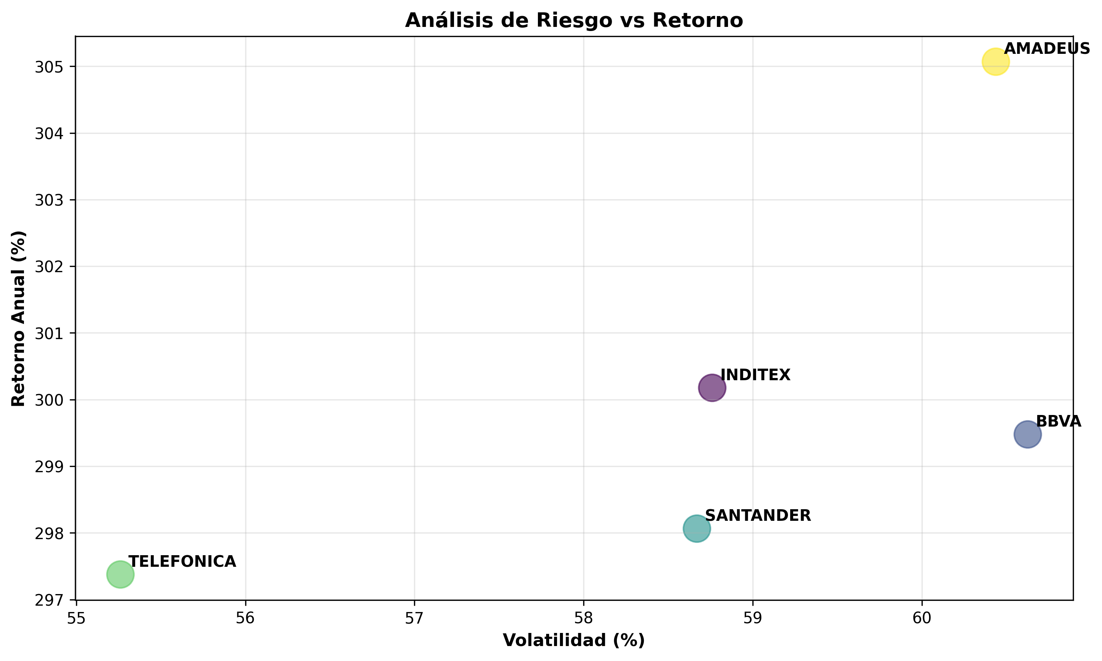
Retorno Anual por Acción (%)
 | Precio Actual | Precio Min (2a) | Precio Max (2a) | Retorno Anual (%) | Volatilidad (%) | Sharpe Ratio
INDITEX | 16531.837995 | 58.993428306 | 16531.837995 | 300.18 | 58.76 | 5.11
BBVA | 3768.2304468 | 13.740942038 | 3768.2304468 | 299.48 | 60.63 | 4.94
SANTANDER | 2786.545359 | 10.339613262 | 2786.545359 | 298.06 | 58.67 | 5.08
TELEFONICA | 2011.2969862 | 7.3891805381 | 2011.2969862 | 297.38 | 55.26 | 5.38
AMADEUS | 42513.934557 | 139.5985738 | 42513.934557 | 305.07 | 60.44 | 5.05

Volatilidad Anualizada por Acción (%)

Correlaciones
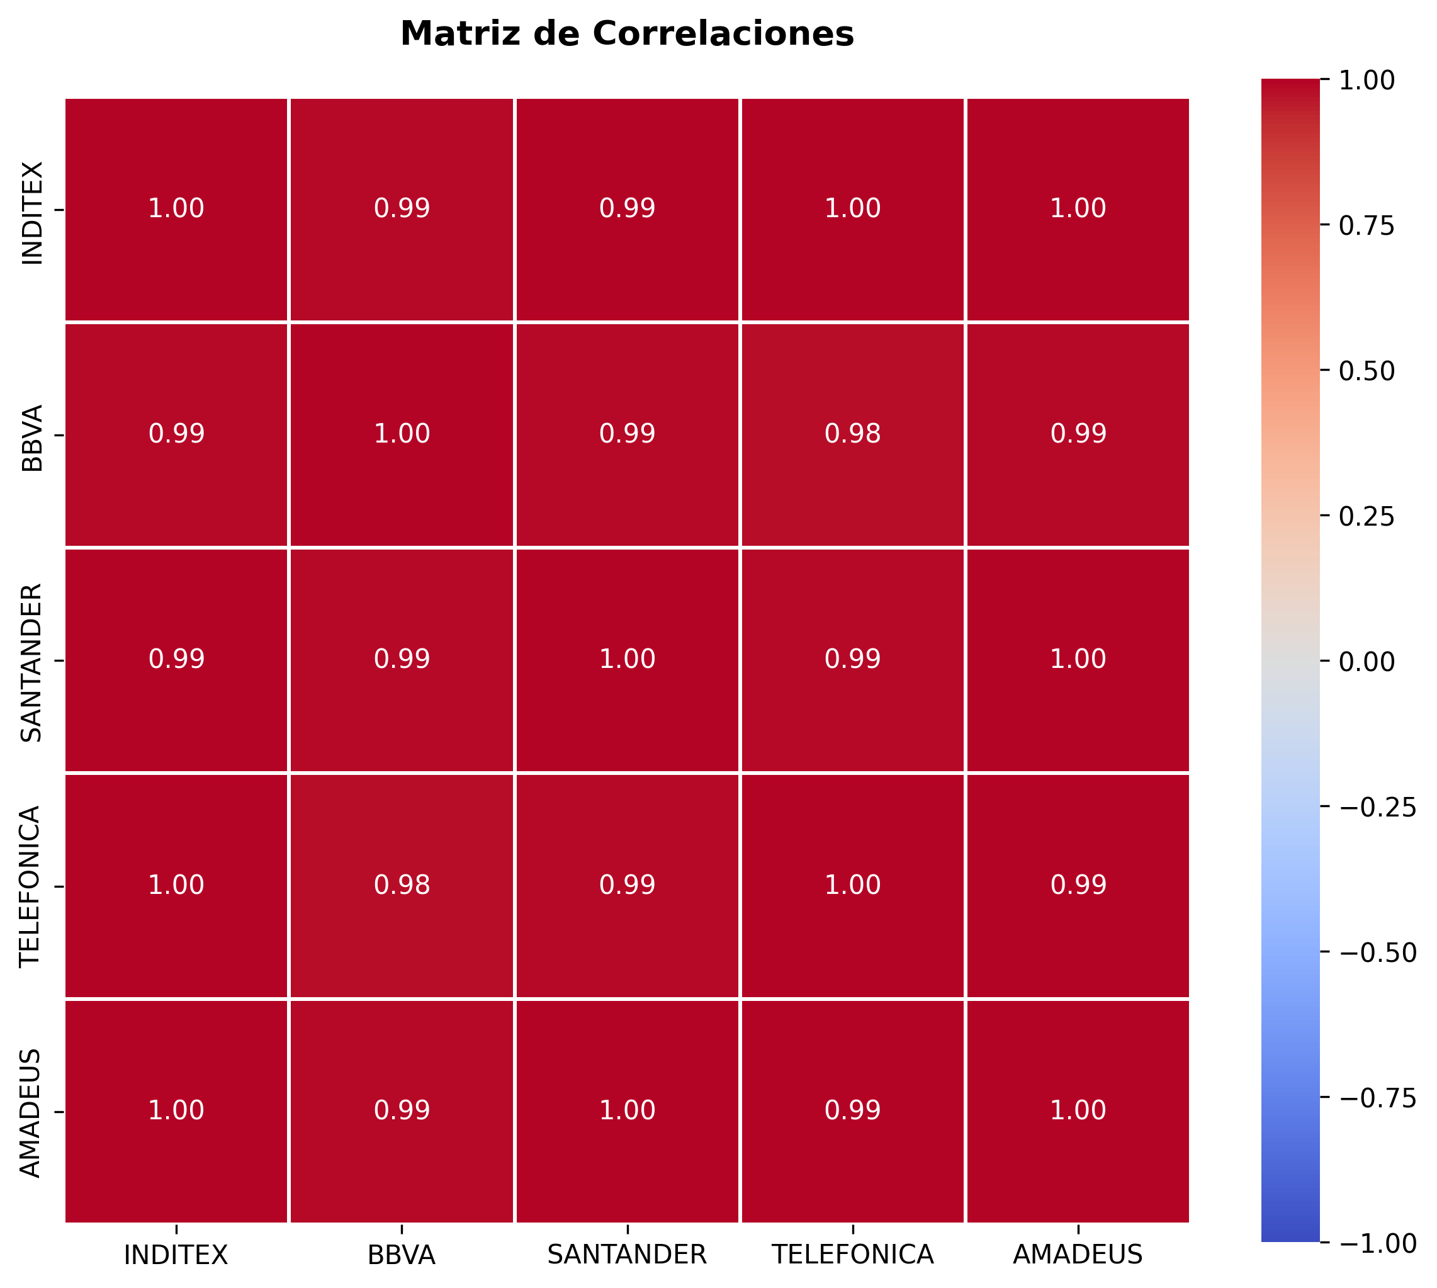
 | INDITEX | BBVA | SANTANDER | TELEFONICA | AMADEUS
INDITEX | 1 | 0.98509090408 | 0.9946297802 | 0.99587461296 | 0.99641641233
BBVA | 0.98509090408 | 1 | 0.9911382507 | 0.98127714914 | 0.99167658748
SANTANDER | 0.9946297802 | 0.9911382507 | 1 | 0.99172919578 | 0.99570156942
TELEFONICA | 0.99587461296 | 0.98127714914 | 0.99172919578 | 1 | 0.99321129838
AMADEUS | 0.99641641233 | 0.99167658748 | 0.99570156942 | 0.99321129838 | 1

Portafolio
Composición del Portafolio (20% cada acción)
Acción | Peso (%) | Inversión ($) | Retorno Esperado (%) | Volatilidad (%)
INDITEX | 20 | 1000 | 300.18 | 58.76
BBVA | 20 | 1000 | 299.48 | 60.63
SANTANDER | 20 | 1000 | 298.06 | 58.67
TELEFONICA | 20 | 1000 | 297.38 | 55.26
AMADEUS | 20 | 1000 | 305.07 | 60.44

